Onshore wind
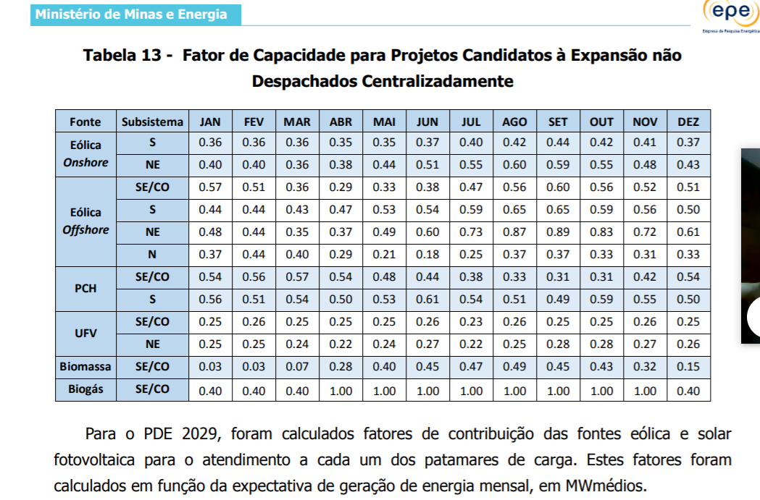
 | Janeiro | Fevereiro | Março | Abril | Maio | Junho | Julho | Agosto | Setembro | Outubro | Novembro | Dezembro
Onshore wind | 0.38 | 0.38 | 0.36 | 0.37 | 0.40 | 0.44 | 0.47 | 0.50 | 0.53 | 0.50 | 0.44 | 0.40
During peak - South (1/3) | 0.15 | 0.15 | 0.15 | 0.15 | 0.15 | 0.15 | 0.15 | 0.15 | 0.15 | 0.15 | 0.15 | 0.15
During peak - Northeast (2/3) | 0.50 | 0.50 | 0.50 | 0.50 | 0.50 | 0.50 | 0.50 | 0.50 | 0.50 | 0.50 | 0.50 | 0.50
 | 0.38 | 0.38 | 0.38 | 0.38 | 0.38 | 0.38 | 0.38 | 0.38 | 0.38 | 0.38 | 0.38 | 0.38
 | 0.15 | 0.15 | 0.14 | 0.14 | 0.15 | 0.17 | 0.18 | 0.19 | 0.20 | 0.19 | 0.17 | 0.15 | 0.165

